Bregrebsordliste
Begrebsordlise
For at mestre kunsten at lave perfekt is, må man først forstå sproget. Is-produktion er fyldt med forkortelser som PAC, FPDF og MSNF, der kan virke forvirrende. Denne begrebsordliste er din personlige oversætter og guide til isens kemi. Den forvandler komplekse videnskabelige principper til letforståelige forklaringer, så du kan gå fra at følge en opskrift til rent faktisk at designe den med fuld kontrol og selvtillid.

Kernebegreber for Is-Design
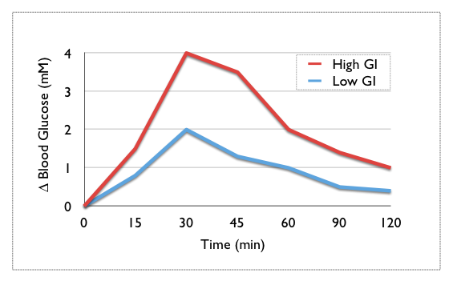
Begreb (Akronym) | Navn | Beskrivelse
PAC | Potere Anti Congelante / Anti-Freezing Power | Måler en ingrediens' evne til at gøre isen blødere ved at sænke frysepunktet. En højere PAC-værdi betyder en blødere is. Dextrose (PAC 190) er næsten dobbelt så effektiv som almindeligt sukker (PAC 100).
FPDF | Freezing Point Depression Factor | Det samlede udtryk for en hel opskrifts frysepunktsnedsættelse. Beregnes som ( (Total PAC) - (Total HF) ) / (Total Vægt) * 100. Mål for mælkeis: 24-28. Mål for sorbet: 30-36.
HF | Hardening Factor | En "negativ PAC". Måler en ingrediens' evne til at gøre isen hårdere ved at binde vand eller tilføje en solid struktur (f.eks. fedt, kakao).
MSNF | Milk Solids-Not-Fat (Mælkens tørstof-ikke-fedt) | Alle de faste dele i mælk, undtagen fedt og vand. Inkluderer proteiner og laktose. MSNF giver isen "krop", fylde og en cremet tekstur. En god traditionel is indeholder typisk 7-11% MSNF.
POD | Potere Dolcificante / Sweetening Power (SP) | Måler en ingrediens' relative sødme sammenlignet med almindeligt sukker (sakkarose), som har en POD på 100. En ingrediens med en POD på 70 (som dextrose) er mindre sød end sukker.
GI | Glykæmisk Indeks | Et mål for, hvor hurtigt blodsukkeret stiger efter indtagelse af en fødevare. Ren glukose er sat til 100. Under 55 regnes for lavt, over 70 regnes for højt.

Andre Vigtige Begreber |  |  | Glykæmisk Indeks

Begreb (Akronym) | Navn | Beskrivelse
DE | Dextrose Equivalent | Et mål for mængden af reducerende sukkerarter i et sukkerprodukt. Giver en indikation af den gennemsnitlige molekylstørrelse i stivelsessukker.
HLB | Hydrophilic-Lipophilic Balance | En skala fra 0-20, der beskriver, hvor vand-elskende (hydrofil) eller olie-elskende (lipofil) en emulgator er. Afgørende for at skabe stabile blandinger af fedt og vand.
SIGs | Synergistic Interaction Gels | Specifikke kombinationer af stabilisatorer (f.eks. LBG og Xanthan Gum), der skaber et gel-netværk. Dette forbedrer teksturen og kan simulere følelsen af fedt i fedtfattige is.
UPF | Ultra Processed Food (Ultra-forarbejdet fødevare) | Industrielt producerede fødevarer, der er markant ændret fra deres oprindelige tilstand. Indeholder ofte ingredienser, man ikke finder i et almindeligt køkken.
ABV | Alcohol by Volume | Procentdelen af ren ethanol i en drikkevare. I USA bruges "proof", som er det dobbelte af ABV (80-proof ≈ 40% ABV).

